상품제안서
B급 오죽선 독판 전통부채 | 상품코드: S27444

 |  |  |  |  |  |  | 02-713-8555 | www.synergygift.co.kr
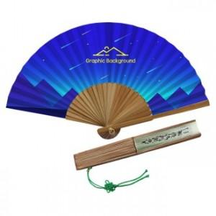

【상세/제작정보】

【인쇄/포장옵션】 | 실크, 풀칼라 / 종이상자

【공급단가】 | 수량 | 1,000~ | 2,000~ | 3,000~ | 5,000~ | 10,000~
*VAT별도 | 단가 | 3,510원 | 3,380원 | 3,250원 | 3,120원 | 3,040원

【상품 URL】 | https://www.synergygift.co.kr:443/src/goods_detail.php?gdno=27444

